Invoice
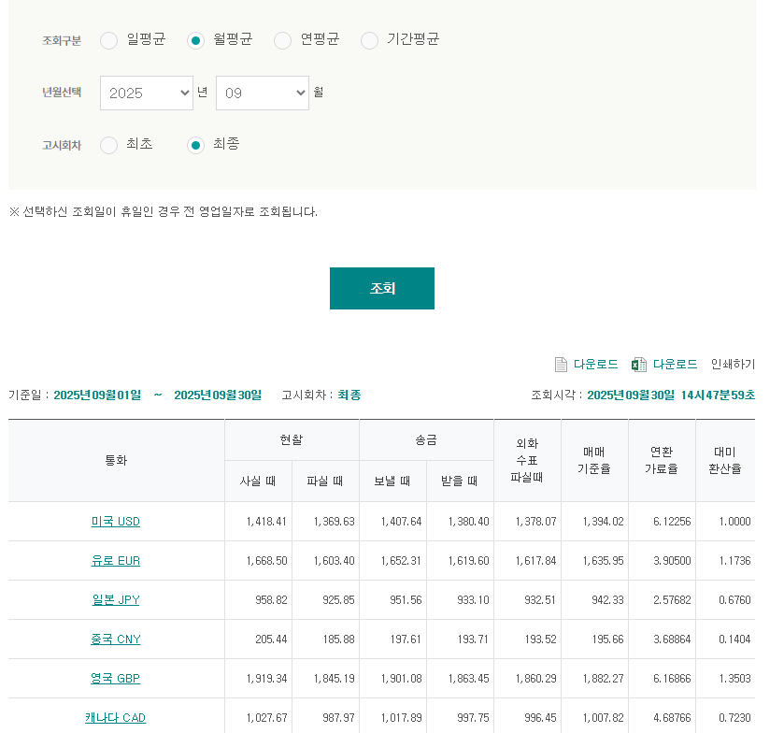
Pavilion Corp / 2025.09

TO | Pavilion Corp |  |  | FROM | LX PANTOS

DESC. |  | Quantity | Weight |  | Rate | TOTAL
JP (Pavilion Corp) |  |  |  |  |  | ¥65,554
우체국송장 발송 비용 |  | 우체국송장 0 박스
우체국송장 세금
TOTAL(JPY) |  |  |  |  |  | ¥65,554

MDM | 1226951

